같은 비율 일괄 투자
단계 | step 0 | step 1 | step 1-1 | step2 | step3
화면 이름 | 투자_직장인신용_마감 | 투자 리스트 화면 | 투자 리스트에서 투자 상품 선택 | 투자 약관 동의 화면 | 투자 신청 완료 화면
이미지 | 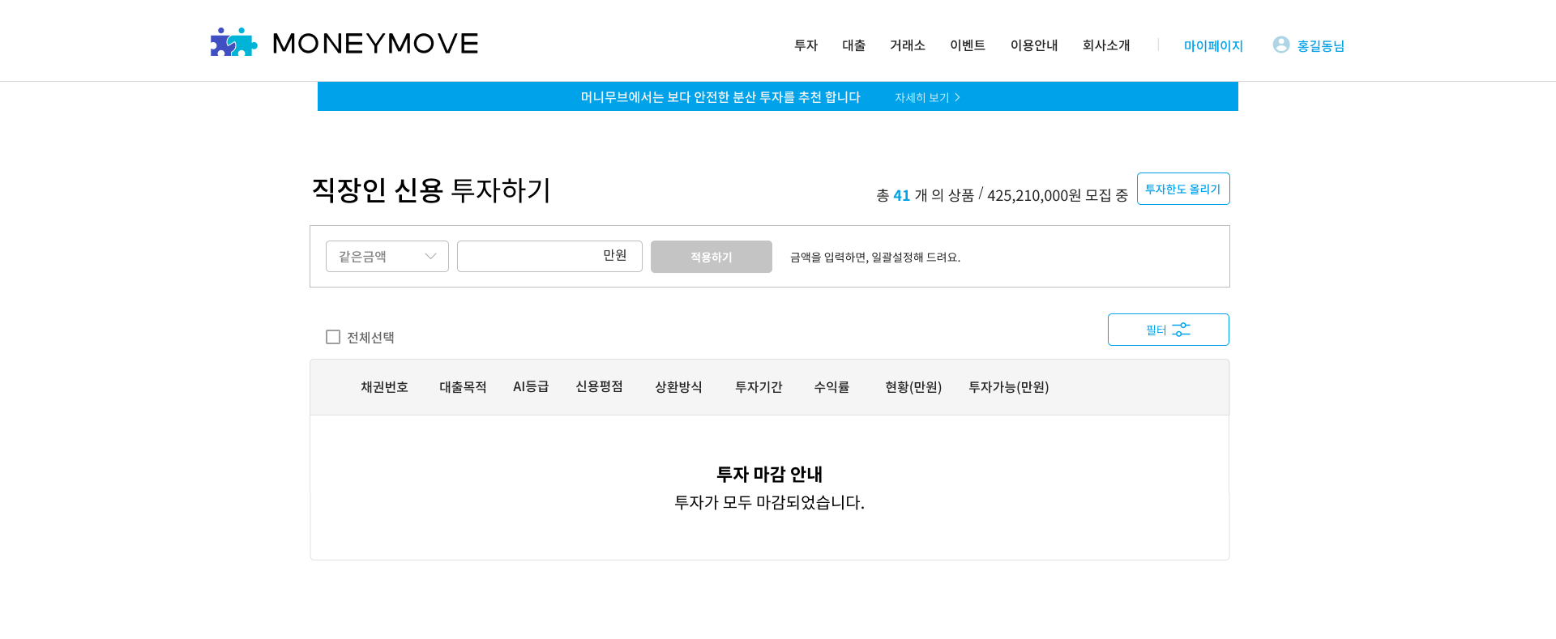 | 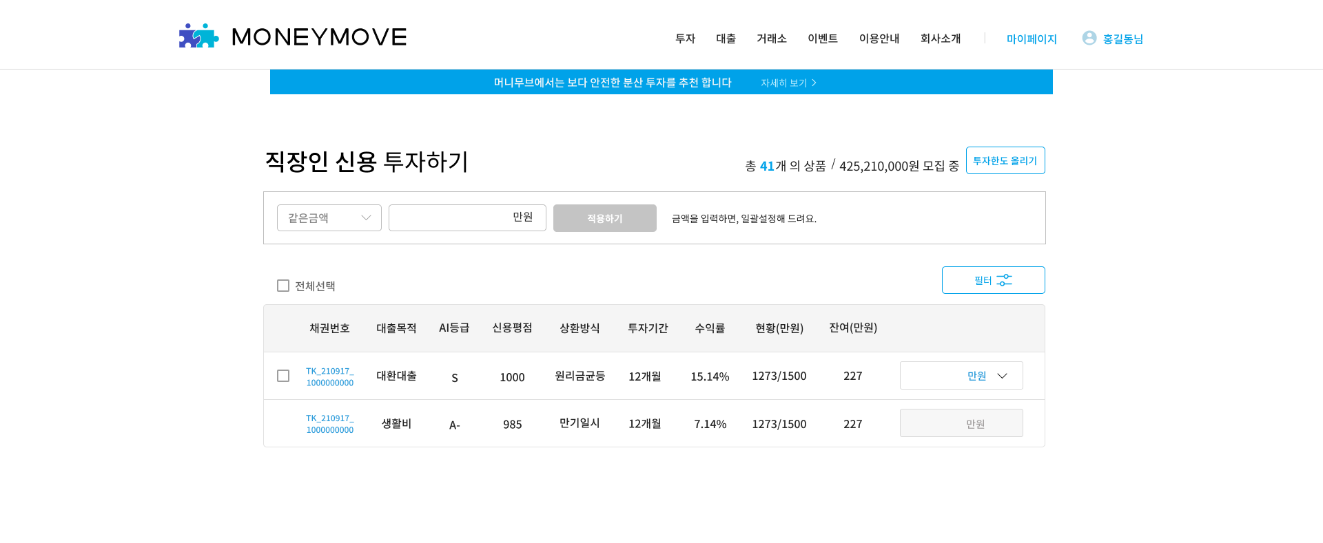 | 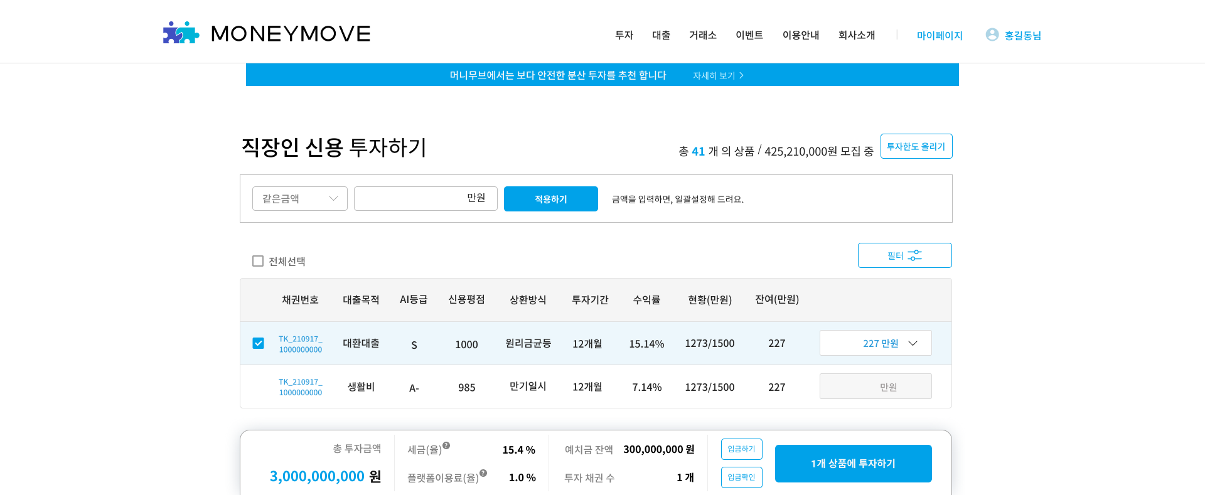 | 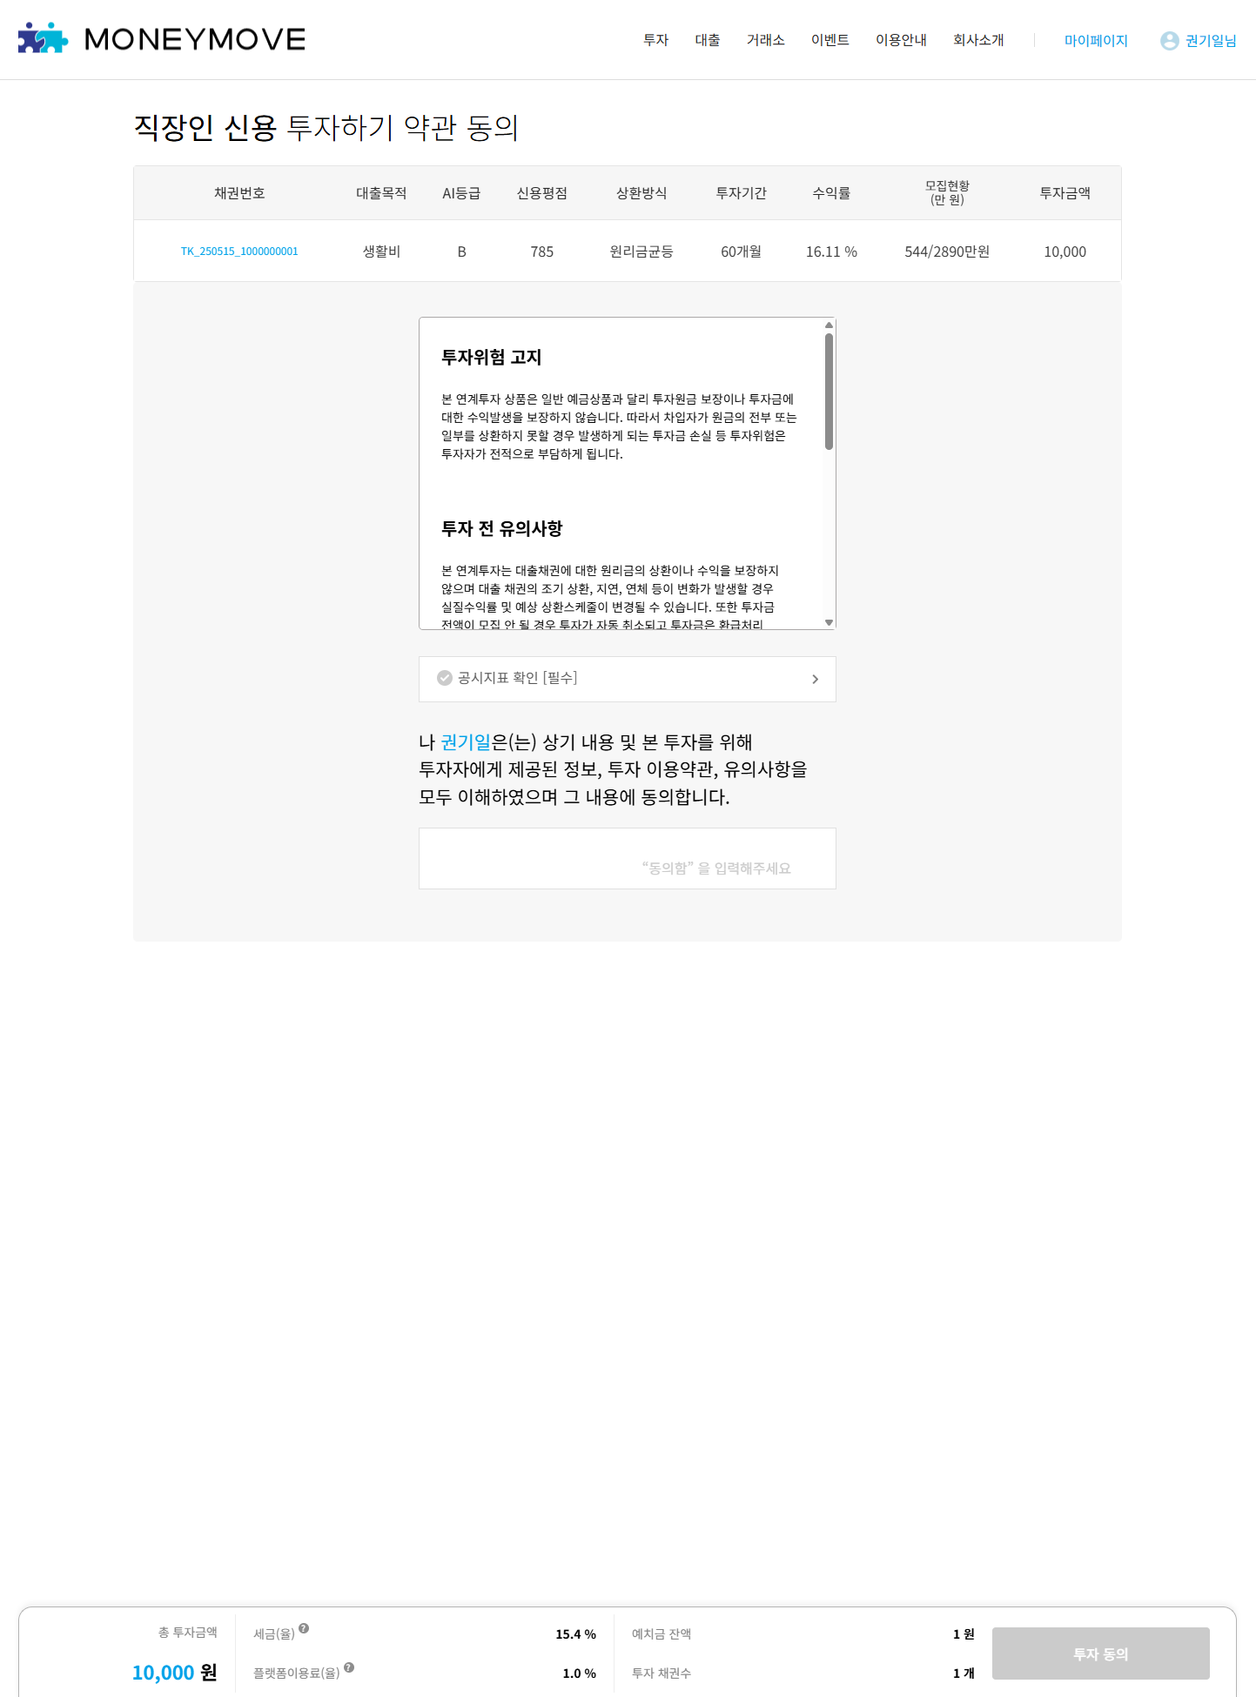 | 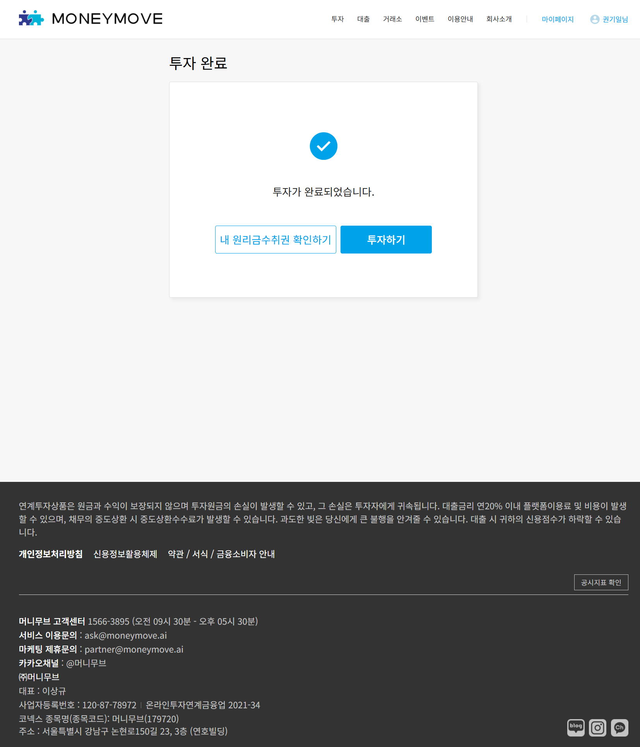

STEP 1 : 투자 리스트 (잔여 컬럼)

ID | 테스트 케이스 | 실행 순서 | 기대 결과 | 테스트 결과
1 | 투자 리스트 컬럼 확인 | 1. 투자 리스트 테이블 컬럼 확인 | 현황 컬럼 우측에 잔여 컬럼 추가된 상태로 출력 | PASS
2 |  |  | 잔여 컬럼에 각 채권들의 (총 모집 금액 - 현재까지 모집된 금액)이 출력 | PASS

STEP 1 : 투자 리스트 (드롭다운)

ID | 테스트 케이스 | 실행 순서 | 기대 결과 | 테스트 결과
3 | 투자 리스트에 상품이 없을 때 테이블 상단 드롭박스 노출 확인 | 1. 투자 리스트 화면 확인 | step 0의 화면처럼 출력 | PASS
4 | 투자 리스트 드롭박스 확인 (개인 일반, 소득적격) | 1. 투자 리스트 테이블 상단의 투자 방식 드롭박스 클릭 | 같은 금액, 분산투자 항목만 출력 | PASS
5 | 투자 리스트 드롭박스 확인 (개인전문, 법인, 저축은행) | 1. 투자 리스트 테이블 상단의 투자 방식 드롭박스 클릭 | 같은 금액, 분산투자, 같은 비율 항목 출력 | PASS
6 | 투자 리스트 드롭박스에서 같은 금액 선택 | 1. 투자 리스트 테이블 상단의 투자 방식 드롭박스에서 같은 금액 선택 | 투자 방식 드롭박스에 '같은 금액'으로 출력 | PASS
7 |  |  | [적용하기] 버튼 우측에 아래의 텍스트 출력 - “금액을 입력하면, 일괄설정해 드려요.” | PASS
8 |  |  | 금액 입력 박스에 '만원' 단위 출력 | PASS
9 | 투자 리스트 드롭박스에서 분산 투자 선택 | 1. 투자 리스트 테이블 상단의 투자 방식 드롭박스에서 분산 투자 선택 | 투자 방식 드롭박스에 '분산투자'로 출력 | PASS
10 |  |  | [적용하기] 버튼 우측에 아래의 텍스트 출력 - “총 투자금액을 입력하면, 상품에 분산해 드려요.” | PASS
11 |  |  | 금액 입력 박스에 '만원' 단위 출력 | PASS
12 | 투자 리스트 드롭박스에서 같은 비율 선택 (개인전문, 법인, 저축은행) | 1. 투자 리스트 테이블 상단의 투자 방식 드롭박스에서 같은 비율 선택 | 투자 방식 드롭박스에 '같은 비율'로 출력 | PASS
13 |  |  | [적용하기] 버튼 우측에 아래의 텍스트 출력 - “상품별 모집 금액에서 입력 비율로 나눠 드려요 (최대 40%)” | PASS
14 |  |  | 금액 입력 박스에 '만원' 단위가 아닌 '%'로 출력 | PASS

STEP 1 : 투자 리스트 (같은 금액 입력)

ID | 테스트 케이스 | 실행 순서 | 기대 결과 | 테스트 결과
15 | 같은 금액 선택 후 1만원 이상의 유효한 금액으로 입력 (예: 1만원) | 1. 채권을 여러개 선택 후 투자 리스트 드롭박스에서 '같은 금액' 선택 2. 금액에 만원 단위로 금액 입력 (ex. 1 만원) | 선택한 각 채권들에 입력한 금액만큼 투자 금액이 입력됨 | PASS
16 |  |  | step 1-1의 바텀시트에 총 투자 금액에 각 채권들에 투자 신청 입력한 금액의 총합 출력 | PASS
17 |  |  | step 1-1의 바텀시트에 예치금 잔액에 투자 예정 금액만큼 차감되어 출력 | PASS
18 | 같은 금액 적용 후 일부 상품 투자 금액 변경 (예: 1만원 --> 2만원) | 1. 일부 채권의 가격만 변경 (예: 1만원 --> 2만원) | 일부 채권의 가격만 다르게 투자 금액이 수정됨 | PASS
19 |  |  | step 1-1의 바텀시트에 총 투자 금액에 각 채권들에 투자 신청 입력한 금액의 총합이 변동되어 출력 | PASS
20 |  |  | step 1-1의 바텀시트에 예치금 잔액에 투자 예정 금액만큼 차감되어 출력 | PASS

STEP 1 : 투자 리스트 (분산투자)

ID | 테스트 케이스 | 실행 순서 | 기대 결과 | 테스트 결과
21 | 분산투자 선택 후 1만원 이상의 유효한 금액으로 입력 (예: 2만원) ㄴ 선택한 상품 개수로 나누어 떨어지는 금액 입력 | 1. 채권을 여러개 선택 후 투자 리스트 드롭박스에서 '분산 투자' 선택 2. 금액에 만원 단위로 금액 입력 (ex. 2만원) | 선택한 각 채권들에 입력한 금액에서 선택한 상품 개수 만큼 나뉘어져서 투자 금액이 입력됨 | PASS
22 |  |  | step 1-1의 바텀시트에 총 투자 금액에 각 채권들에 투자 신청 입력한 금액의 총합 출력 | PASS
23 |  |  | step 1-1의 바텀시트에 예치금 잔액에 투자 예정 금액만큼 차감되어 출력 | PASS
24 | 분산투자 선택 후 1만원 이상의 유효한 금액으로 입력 (예: 3만원) ㄴ 선택한 상품 개수로 나누어 떨어지지 않는 금액 입력 | 1. 금액에 만원 단위로 금액 입력 (ex. 3만원) | 선택한 각 채권들에 입력한 금액에서 선택한 상품 개수 만큼 나뉘어져서 투자 금액이 입력되며 나머지 금액은 위에서부터 순차적으로 채워져서 출력 | PASS
25 | 분산투자 적용 후 일부 상품 투자 금액 변경 (예: 1만원 --> 2만원) | 1. 일부 채권의 가격만 변경 (예: 1만원 --> 2만원) | 일부 채권의 가격만 다르게 투자 금액이 수정됨 | PASS
26 |  |  | step 1-1의 바텀시트에 총 투자 금액에 각 채권들에 투자 신청 입력한 금액의 총합이 변동되어 출력 | PASS
27 |  |  | step 1-1의 바텀시트에 예치금 잔액에 투자 예정 금액만큼 차감되어 출력 | PASS

STEP 1 : 투자 리스트 (같은 비율 투자 금액 입력)

ID | 테스트 케이스 | 실행 순서 | 기대 결과 | 테스트 결과
28 | 같은 비율 선택 후 개별 채권 투자 가능 한도 비율 초과 입력 (ex. 41%) | 1. 채권을 여러개 선택 후 투자 리스트 드롭박스에서 '같은 비율' 선택 2. 비율에 '41%'로 입력 후 [적용하기] 버튼 클릭 | [필터] 버튼 상단에 토스트 팝업이 아래의 내용으로 출력 후 약 3초 후 사라짐 - '모집금액의 최대 40%까지만 투자 가능합니다' | PASS
29 |  |  | 선택한 각 채권들의 (모집금액 * 40%) 금액만큼 투자 금액이 입력됨 | PASS
30 | 같은 비율 선택 후 같은 비율로 40% 이내의 범위를 입력 후 임의 채권 1개를 골라 40% 이내 금액 직접해서 수정 | 1. 비율에 '40%'로 입력 후 [적용하기] 버튼 클릭 2. 임의 채권을 골라 투자금액에 해당 채권의 40% 이내의 임의 금액 입력 | 선택해서 수정한 채권의 투자 금액만 수정한 금액으로 수정됨 | PASS
31 |  |  | step 1-1의 바텀시트에 총 투자 금액에 각 채권들에 투자 신청 입력한 금액의 총합이 변동되어 출력 | PASS
32 |  |  | step 1-1의 바텀시트에 예치금 잔액에 투자 예정 금액만큼 차감되어 출력 | PASS
33 | 같은 비율 선택 후 같은 비율로 40% 이내의 범위를 입력 후 임의 채권 1개를 골라 40%를 넘는 금액 직접 입력 | 1. 비율에 '40%'로 입력 후 [적용하기] 버튼 클릭 2. 임의 채권을 골라 투자금액에 해당 채권의 40%를 초과하는 금액 입력 | 화면 상단에 토스트 팝업이 아래의 내용으로 출력 후 약 3초 후 사라짐 - '모집금액의 최대 40%까지만 투자 가능합니다' | PASS
34 |  |  | 수정을 시도했던 채권의 전체 모집금액의 40%인 금액으로 자동 수정 입력됨 | PASS
35 | 같은 비율 선택 후 비율을 0%로 입력 | 1. 비율에 '0%'로 입력 후 [적용하기] 버튼 클릭 | 화면 상단에 토스트 팝업이 아래의 내용으로 출력 후 약 3초 후 사라짐 - “유효한 비율을 입력해 주세요” | PASS
36 | 같은 비율 선택 후 비율을 소숫점으로 입력 (예: 0.1%) (반드시 투자 신청 금액이 천원 이하 단위가 나올 수 있는 비율로 입력) | 1.비율에 소숫점으로 입력 후 [적용하기] 버튼 클릭 | 화면 상단에 토스트 팝업이 아래의 내용으로 출력 후 약 3초 후 사라짐 - “유효한 비율을 입력해 주세요” | PASS
37 | 같은 비율 선택 후 비율을 40% 이내 범위 입력 (예: 39%) | 1. 비율에 40% 이내의 숫자 입력 후 [적용하기] 버튼 클릭 | 선택한 각 채권들의 모집금액 * 입력한 비율 금액만큼 투자 금액이 입력됨 | PASS
38 |  |  | step 1-1의 바텀시트에 총 투자 금액에 각 채권들에 투자 신청 입력한 금액의 총합 출력 | PASS
39 |  |  | step 1-1의 바텀시트에 예치금 잔액에 투자 예정 금액만큼 차감되어 출력 | PASS
40 | 선택한 채권들 중 일부 채권의 모집 중인 잔여 금액이 모집 중인 금액의 40%가 채 안 될 때 | 1. 비율에 40%로 입력 후 [적용하기] 버튼 클릭 | 선택한 각 채권들의 모집금액 * 입력한 비율 금액만큼 투자 금액이 입력되며, 잔여 금액이 40%가 채 되지 않는 채권의 경우 잔여 모집 잔액만큼 입력됨 | PASS
41 | 예치금 잔액이 부족한 상태에서 같은 비율로 선택 후 투자 신청을 하려고 했을 때 | 1. 비율에 40%로 입력 후 [적용하기] 버튼 클릭 | step1-1의 바텀시트에 부족한 금액만큼 - 값으로 붉은 텍스트로 출력 (ex. -999원) | PASS
42 |  |  | step1-1의 바텀시트의 [n개 상품 투자하기] 버튼 비활성화 상태로 출력 | PASS

STEP 2 : 투자 약관동의

ID | 테스트 케이스 | 실행 순서 | 기대 결과 | 테스트 결과
43 | 같은 비율 투자하기 신청했을 때 | 1. 40% 이내 범위를 입력한 후 바텀시트에서 [n개 상품 투자하기] 버튼 클릭 (2개 이상 상품 선택할 것) | step 2 투자 약관 동의 화면으로 이동 | PASS
44 | 같은 비율 투자 신청 완료 | 1. step2 화면의 바텀시트에서 공시지표 확인 체크 후 [투자 동의] 버튼 클릭 | step 3 투자 신청 완료 화면으로 이동 | PASS

